титул
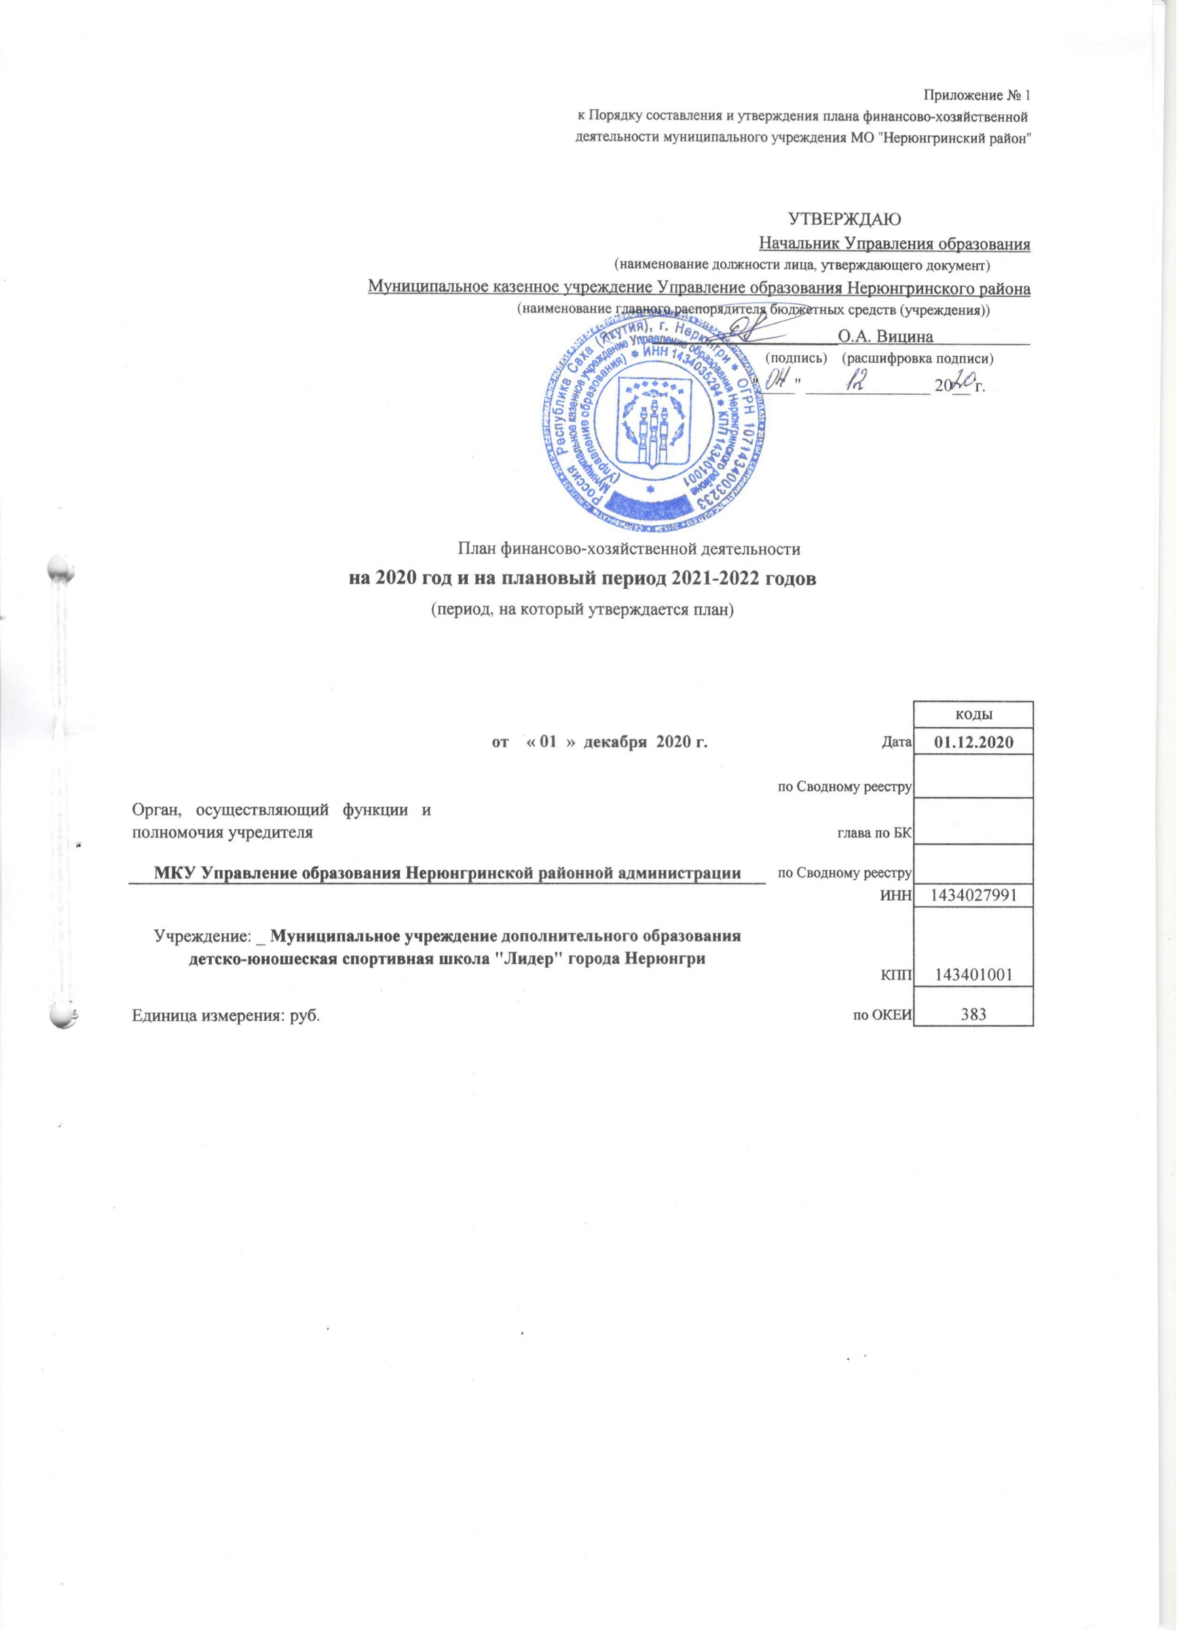
Приложение № 1
к Порядку составления и утверждения плана финансово-хозяйственной
деятельности муниципального учреждения МО "Нерюнгринский район"

УТВЕРЖДАЮ
Начальник Управления образования
(наименование должности лица, утверждающего документ)
Муниципальное казенное учреждение Управление образования Нерюнгринского района
(наименование главного распорядителя бюджетных средств (учреждения))
_____________________О.А. Вицина
(подпись) (расшифровка подписи)
"____" ______________ 20__ г.

План финансово-хозяйственной деятельности
на 2020 год и на плановый период 2021-2022 годов
(период, на который утверждается план)

 |  |  | коды
 | от « 01 » декабря 2020 г. | Дата | 2020-12-01
 |  | по Сводному реестру
Орган, осуществляющий функции и полномочия учредителя |  | глава по БК
МКУ Управление образования Нерюнгринской районной администрации |  | по Сводному реестру
 |  | ИНН | 1434027991
Учреждение: _ Муниципальное учреждение дополнительного образования детско-юношеская спортивная школа "Лидер" города Нерюнгри |  | КПП | 143401001
Единица измерения: руб. |  | по ОКЕИ | 383

